EFA
Zatížení faktorů |  |  |  | Korelace mezi faktory |  |  | Bartlettův test sféricity |  |  | KMO Measure of Sampling Adequacy |  | Počáteční vlastní čísla
 | Faktor |  |  |  | 1 | 2 | χ² | df | p |  | MSA | Faktor | Vlastní číslo
 | 1 | 2 | Uniqueness | 1 | — | 0.661 | 2540 | 190 | <.001 | Celkový | 0.948 | 1 | 8.9879
p1 | 0.681 |  | 0.345 | 2 |  | — |  |  |  | p1 | 0.946 | 2 | 0.7879
p2 | 0.868 |  | 0.332 |  |  |  |  |  |  | p2 | 0.943 | 3 | 0.3976
p3 |  | 0.586 | 0.457 |  |  |  |  |  |  | p3 | 0.925 | 4 | 0.3091
p4 | 0.789 |  | 0.395 |  |  |  |  |  |  | p4 | 0.942 | 5 | 0.1786
p5 |  | 0.752 | 0.413 | Scree plot: |  |  |  |  |  | p5 | 0.942 | 6 | 0.1171
p6 |  | 0.663 | 0.595 |  |  |  |  |  |  | p6 | 0.920 | 7 | 0.0598
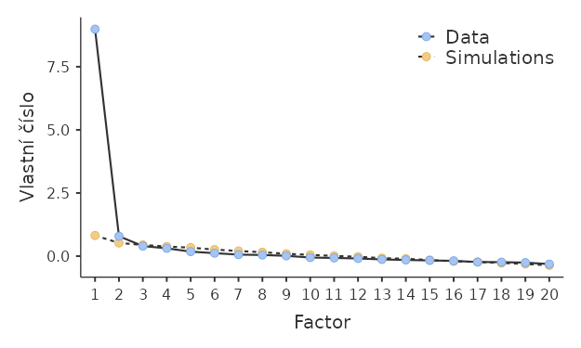
p8 | 0.951 |  | 0.288 |  |  |  |  |  |  | p8 | 0.931 | 8 | 0.0442
p7 | 0.466 | 0.403 | 0.372 |  |  |  |  |  |  | p7 | 0.955 | 9 | 0.0112
p9 |  | 0.697 | 0.512 |  |  |  |  |  |  | p9 | 0.937 | 10 | -0.0560
p10 | 0.719 |  | 0.352 |  |  |  |  |  |  | p10 | 0.960 | 11 | -0.0720
p11 | 0.537 |  | 0.536 |  |  |  |  |  |  | p11 | 0.947 | 12 | -0.0924
p12 | 0.555 |  | 0.468 |  |  |  |  |  |  | p12 | 0.942 | 13 | -0.1317
p13 | 0.530 |  | 0.535 |  |  |  |  |  |  | p13 | 0.972 | 14 | -0.1514
p14 |  | 0.444 | 0.674 |  |  |  |  |  |  | p14 | 0.940 | 15 | -0.1720
p15 | 0.394 | 0.356 | 0.532 |  |  |  |  |  |  | p15 | 0.958 | 16 | -0.1863
p16 | 0.588 |  | 0.555 |  |  |  |  |  |  | p16 | 0.975 | 17 | -0.2336
p17 |  |  | 0.822 |  |  |  |  |  |  | p17 | 0.934 | 18 | -0.2384
p18 | 0.640 |  | 0.547 |  |  |  |  |  |  | p18 | 0.965 | 19 | -0.2566
p19 | 0.450 |  | 0.759 |  |  |  |  |  |  | p19 | 0.947 | 20 | -0.3151
p20 | 0.551 |  | 0.574 |  |  |  |  |  |  | p20 | 0.957
Poznámka. Metoda extrakce 'Faktoring hlavní osy' byla použita v kombinaci s rotací 'oblimin'

